年会奖品池
Video BJ年会奖品池 |  |  |  |  |  | 初步方案
序号 | 金额区间 | 名称 | 价格 | 图片 | 链接 | 数量 | 单价 | 总价
1 | 特等奖 | 索尼PS5游戏机 | ¥5,600 | 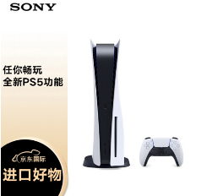 | https://npcitem.jd.hk/100017153404.html | 1 | 5600 | 5600
2 | 一等奖 | 无线耳机 AirPods 3代 | ¥1,399 |  | https://item.jd.com/100028057022.html | 6 | 1399 | 8394
3 | 二等奖 | CHERRY2021简约皮卡丘-87白色无光版 机械键盘 | ¥499 | 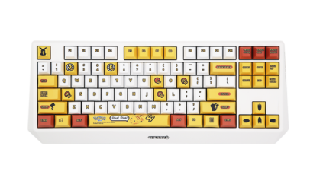 | https://item.jd.com/10031728022427.html#crumb-wrap | 12 | 499 | 5988
4 | 三等奖 | 小米（MI）米家即热饮水机C1 | ¥269 | 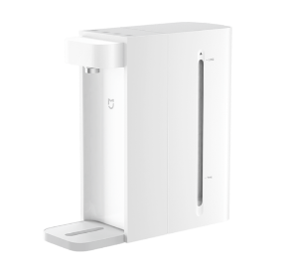 | https://item.jd.com/54813654946.html | 20 | 269 | 5380
5 |  | 摩米士无线充电宝 | ¥188 | 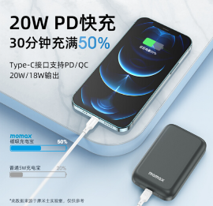 | https://item.jd.com/100019706686.html | 20 | 188 | 3760
6 | 阳光普照奖 | 京东卡100元 | ¥100 | 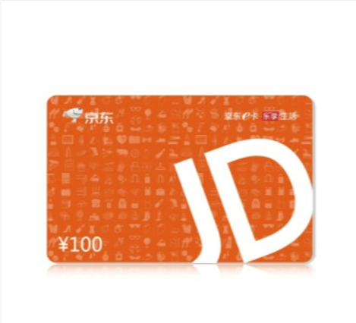 | https://item.jd.com/1107854.html | 140 | 100 | 14000
合计 |  |  |  |  |  | 199 |  | 43122

